Hoja1
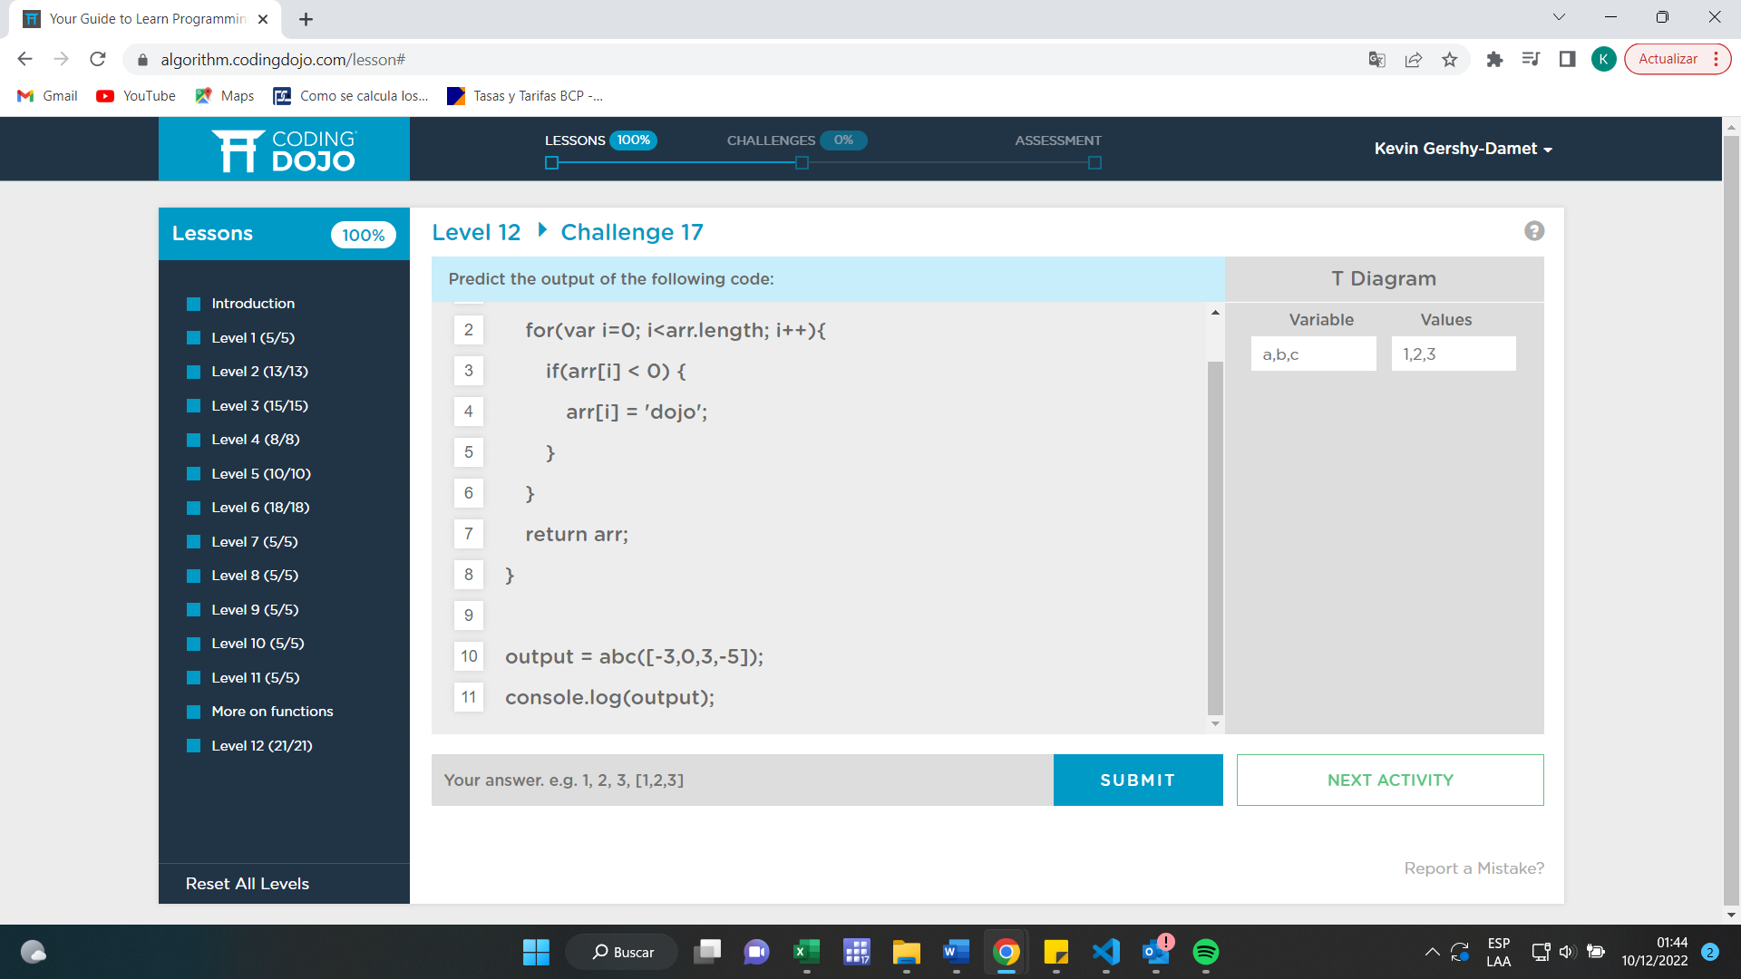

Código 1

Var | Valor
auntContactInfo | "Paula", "Smith", "Calle Principal 1234", "St. Louis", "MO", 12345

Código 2

Var | Valor
produce | "manzanas", "naranjas"
frozen | "brócoli", "helado", "croqueta de papa"

Código 3

Var | Valor
movieLibrary | "bambi", "Beetlejuice", "Toy Story", "Zoro"

